Прайс и АП
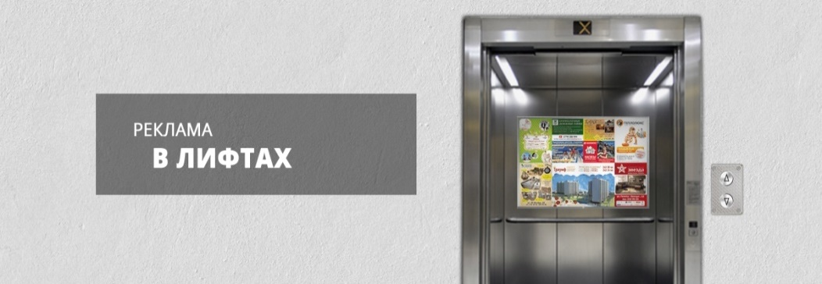
 |  | Рекламное агентство РЕКЛАМА ЛИФТ
 |  | АДРЕСНАЯ ПРОГРАММА И ПРАЙС

 |  | ТИНАО_МОСКОВСКИЙ

РАЙОН
 | Количество стендов | Район | Микрорайон | Дата начала РК (период 1мес) | Кол-во стендов | Цена А5 за 1стенд | Стоимость А5 за Микр | Цена А4 за 1стенд | Стоимость А4 за Микр | Цена А3 за 1стенд | Стоимость А3 за Микр | Рекламный носитель
ТИНАО_МОСКОВСКИЙ | 26 | ТИНАО_МОСКОВСКИЙ | г. Московский | с 5 числа | 26 | 250.00 | 6,500.00 | 390.00 | 10,140.00 | 660.00 | 17,160.00 | Закрытый стенд в лифте
г. Московский | 26
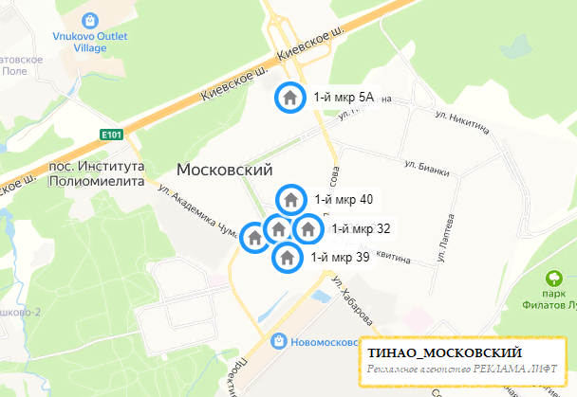
1-й мкр 22 к2 | 2
1-й мкр 30 к2 | 4
1-й мкр 32 | 4
1-й мкр 39 | 6
1-й мкр 40 | 4
1-й мкр 5А | 6
Общий итог | 26

